Hoja1
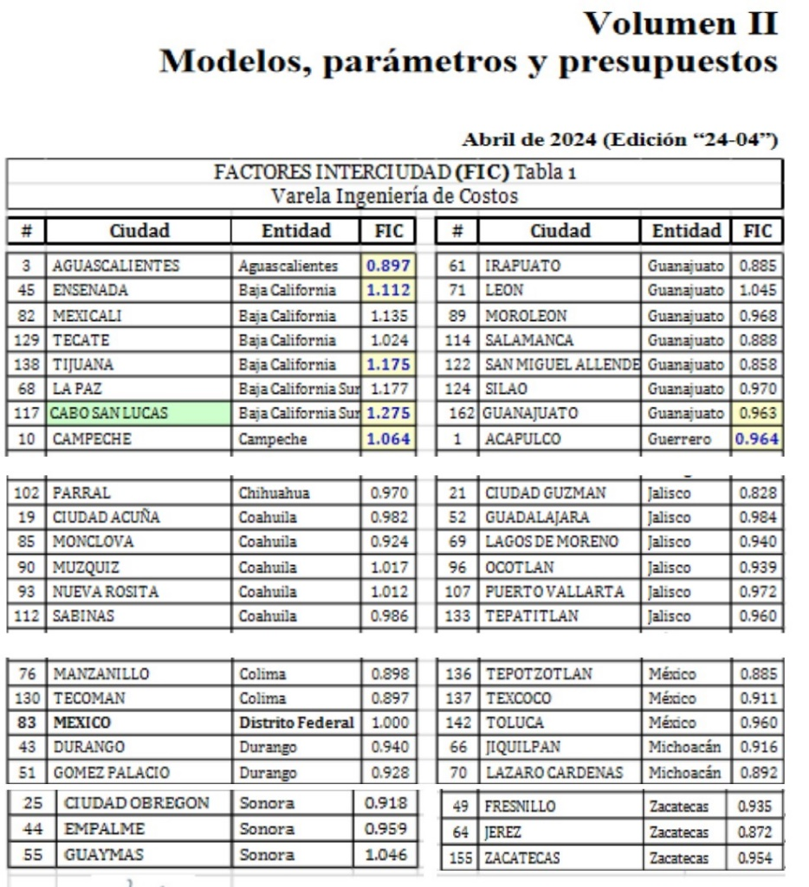

 |  |  | FACTOR INTERCIUDAD AGUASCALIENTES | 0.897
 | $/m2 | $/m2 Ags | FACTOR INTERCIUDAD GUADALAJARA | 0.9884
VARELA CMX | $10,419.66 | $9,346.44
PARA. GUADALAJARA | $11,580.67 | $10,509.77

